DATA
 |  |  |  | All Dimension Inspection Report 檢查基準書兼成績書 |  |  |  |  |  |  | Date of issue 製作日

Information |  | Customer |  | Supplier |  |  | Customer 客戶 |  |  | Judged 判定 | Prepared by 製作
Name |  | BW |  | VULCAN
Part Name 品名 |  | VALVE BODY - MACHINING |  | VALVE BODY - MACHINING
Part No 品番 |  | NA |  | A1811036
Drawing number |  | E1060006574 |  | E1060006574
Drawing version |  | R16146 |  | Machining_Drw.ver.R16146_Circle num.ver.01
Xem lịch sử sửa đổi trong file Master management
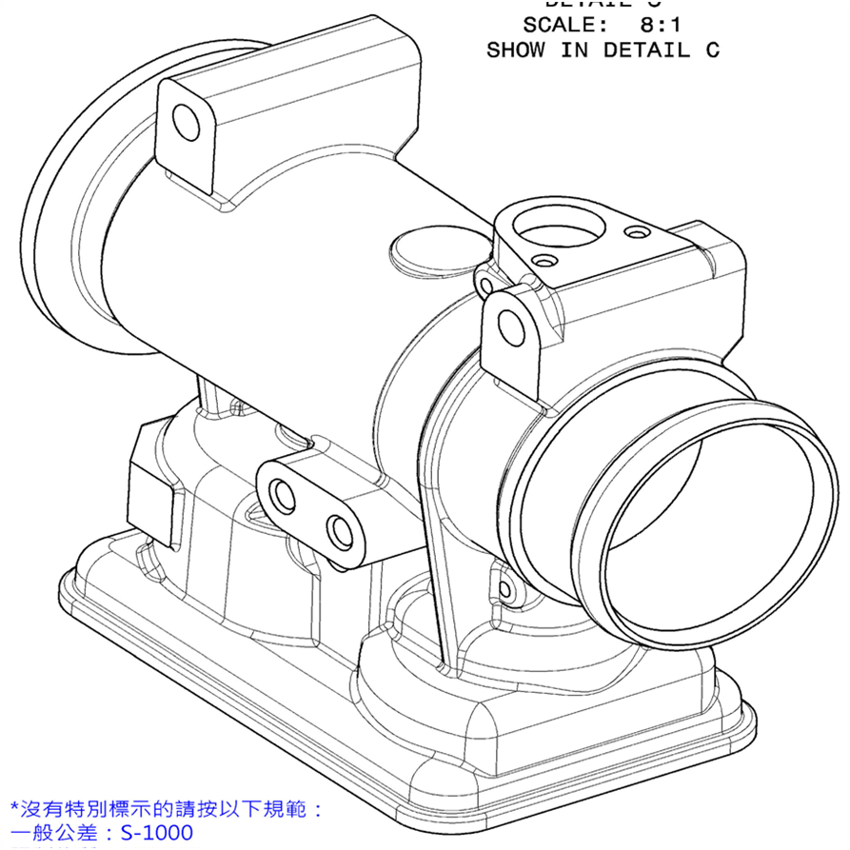
Drawing 圖面 ~ Image 照片 |  |  |  |  |  |  |  |  | NA | Không áp dụng/ Not applicable
 |  |  |  |  |  |  |  |  | ∆ | Đang thảo luận/ In Discusion
 |  |  |  |  |  |  |  |  | Mặt đo lường/ Measured surface
 |  |  |  |  |  |  |  |  | o | Gia công đến gia công/ Machining to machining
 |  |  |  |  |  |  |  |  | ¡ | Phôi đến gia công/ casting to machining
 |  |  |  |  |  |  |  |  | l | Phôi đến phôi/ casting to casting
 |  |  |  |  |  |  |  |  | Phân loại đặc tính/ Classified Char.
 |  |  |  |  |  |  |  |  |  | OTC: Đặc tính dung sai khác/ Other Toleranced Characteristics
 |  |  |  |  |  |  |  |  | ◇ | CIC: Đặc tính khách hàng cuối quan tâm/Customer Interface Characteristic
 |  |  |  |  |  |  |  |  | ◎ | KC: Đặc tính chủ chốt/ Key Characteristic
Circle number | Content check 檢查項目 |  | Specification |  |  | Unit | Classified Char. | Tool check 測定工具 |  |  | Judged 判定
 | Characteristic | Symbol on drawing | Nominal | Lower tol | Upper tol
 |  |  |  |  |  |  |  | Purpose
1-1 | Inner Diameter 内徑 | Specified tolerance |  | 8.900 | 9.100 | mm | 2 | CMM 三次元 |  |  | NG
1-2 | Inner Diameter 内徑 | Specified tolerance |  | 8.900 | 9.100 | mm | 2 | CMM 三次元 |  |  | NG
1-3 | Inner Diameter 内徑 | Specified tolerance |  | 8.900 | 9.100 | mm | 2 | CMM 三次元 |  |  | NG
2-1 | Position 位置度 |  |  | 0.000 | 0.800 | mm |  | CMM 三次元 |  |  | OK
2-1 (Z) | Position (Z) 位置度 | Reference | -45.500 |  |  | mm |  | CMM VC-MC015 三次元
2-1 (X) | Position (X) 位置度 | Reference | 10.000 |  |  | mm |  | CMM VC-MC015 三次元
2-2 | Position 位置度 |  |  | 0.000 | 0.800 | mm |  | CMM 三次元 |  |  | OK
2-2 (Z) | Position (Z) 位置度 | Reference | -45.500 |  |  | mm |  | CMM VC-MC015 三次元
2-2 (X) | Position (X) 位置度 | Reference | 123.000 |  |  | mm |  | CMM VC-MC015 三次元
2-3 | Position 位置度 |  |  | 0.000 | 0.800 | mm |  | CMM 三次元 |  |  | OK
2-3 (Z) | Position (Z) 位置度 | Reference | 46.000 |  |  | mm |  | CMM VC-MC015 三次元
2-3 (X) | Position (X) 位置度 | Reference | 68.000 |  |  | mm |  | CMM VC-MC015 三次元
3-1 | Position 位置度 |  |  | 0.000 | 0.200 | mm | 2 | CMM 三次元 |  |  | OK
3-1 (Z) | Position (Z) 位置度 | Reference | 0.000 |  |  | mm |  | CMM VC-MC015 三次元
3-1 (X) | Position (X) 位置度 | Reference | 0.000 |  |  | mm |  | CMM VC-MC015 三次元
3-2 | Position 位置度 |  |  | 0.000 | 0.200 | mm | 2 | CMM 三次元 |  |  | OK
3-2 (Z) | Position (Z) 位置度 | Reference | 0.000 |  |  | mm |  | CMM VC-MC015 三次元
3-2 (X) | Position (X) 位置度 | Reference | 113.000 |  |  | mm |  | CMM VC-MC015 三次元
3-3 | Position 位置度 |  |  | 0.000 | 0.200 | mm | 2 | CMM 三次元 |  |  | OK
3-3 (Z) | Position (Z) 位置度 | Reference | 91.500 |  |  | mm |  | CMM VC-MC015 三次元
3-3 (X) | Position (X) 位置度 | Reference | 58.000 |  |  | mm |  | CMM VC-MC015 三次元
4-1 | Length 寸法 | Basic dimension | 45.500 | -0.250 | 0.250 | mm |  | CMM 三次元 |  |  | ∆
4-2 | Length 寸法 | Basic dimension | 45.500 | -0.250 | 0.250 | mm |  | CMM 三次元 |  |  | ∆
5 | Length 寸法 | Basic dimension | 113.000 | -0.250 | 0.250 | mm |  | CMM 三次元 |  |  | ∆
6 | Length 寸法 | Basic dimension | 34.000 | -0.100 | 0.100 | mm |  | CMM 三次元 |  |  | ∆
7 | Length 寸法 | Basic dimension | 10.000 | -0.250 | 0.250 | mm |  | CMM 三次元 |  |  | ∆
8 | Length 寸法 | Basic dimension | 91.500 | -0.250 | 0.250 | mm |  | CMM 三次元 |  |  | ∆
9 | Length 寸法 | Basic dimension | 58.000 | -0.250 | 0.250 | mm |  | CMM 三次元 |  |  | ∆
10 | Angle 角度 | Specified tolerance |  | 27.000 | 33.000 | Degree |  | Contour Measuring Instrument VC-MC013 形狀測定器 |  |  | NG
11 | Chamfering 倒角 | Specified tolerance |  | 0.800 | 1.200 | mm |  | Contour Measuring Instrument VC-MC013 形狀測定器 |  |  | NG
12 | Length 寸法 | Specified tolerance |  | 2.800 | 3.200 | mm |  | Contour Measuring Instrument VC-MC013 形狀測定器 |  |  | NG
13 | Hole depth 孔深 | Specified tolerance |  | 11.700 | 12.300 | mm |  | 6.05PIN+游標卡尺 |  |  | NG
14 | Length 寸法 | Specified tolerance (Max) |  | 0.000 | 1.200 | mm |  | 用5.42的PIN規+游標卡尺 |  |  | OK
15 | Surface roughness 面粗度 |  |  | 0.000 | 1.600 | micromet |  | Surface Roughness Tester VC-MC009 面粗度測定器 |  |  | OK
16 | Angle 角度 | Specified tolerance |  | 115.000 | 121.000 | Degree |  | Contour Measuring Instrument VC-MC013 形狀測定器 |  |  | NG
17 | Inner Diameter 内徑 | Specified tolerance |  | 5.420 | 5.580 | mm |  | Pin |  |  | OK
18 | Surface roughness 面粗度 | Specified tolerance |  | 0.000 | 1.600 | micromet |  | Surface Roughness Tester VC-MC009面粗度測定器 |  |  | OK
19 | Inner Diameter 内徑 | Specified tolerance |  | 6.051 | 6.091 | mm |  | CMM 三次元 |  |  | NG
20 | Position 位置度 |  |  | 0.000 | 0.050 | mm |  | CMM 三次元 |  |  | OK
20 (X) | Position (X) 位置度 | Reference |  |  |  | mm |  | CMM VC-MC015 三次元
20 (Y) | Position (Y) 位置度 | Reference |  |  |  | mm |  | CMM VC-MC015 三次元
21 | Length 寸法 | Specified tolerance |  | 4.100 | 4.300 | mm |  | Height GaugesVC-HG015+ Pin 高度測定器+GO+NOGO規 |  |  | NG
22 | Radius R角 | Specified tolerance |  | 0.500 | 1.500 | mm |  | Contour Measuring Instrument VC-MC013 形狀測定器 |  |  | NG
23 | Radius R角 | Specified tolerance |  | 0.400 | 0.600 | mm |  | Contour Measuring Instrument VC-MC013 形狀測定器 |  |  | NG
24 | Length 寸法 | Specified tolerance (Min) |  | 3.000 | 4.500 | mm |  | Height Gauges VC-HG015高度測定器 |  |  | NG
25-1 | Length 寸法 | Basic dimension | 5.500 | -0.250 | 0.250 | mm |  | CMM 三次元 |  |  | ∆
25-2 | Length 寸法 | Basic dimension | 5.500 | -0.250 | 0.250 | mm |  | CMM 三次元 |  |  | ∆
25-3 | Length 寸法 | Basic dimension | 5.500 | -0.250 | 0.250 | mm |  | CMM 三次元 |  |  | ∆
25-4 | Length 寸法 | Basic dimension | 5.500 | -0.250 | 0.250 | mm |  | CMM 三次元 |  |  | ∆
26-1 | Length 寸法 | Basic dimension | 5.500 | -0.250 | 0.250 | mm |  | CMM 三次元 |  |  | ∆
26-2 | Length 寸法 | Basic dimension | 5.500 | -0.250 | 0.250 | mm |  | CMM 三次元 |  |  | ∆
26-3 | Length 寸法 | Basic dimension | 5.500 | -0.250 | 0.250 | mm |  | CMM 三次元 |  |  | ∆
26-4 | Length 寸法 | Basic dimension | 5.500 | -0.250 | 0.250 | mm |  | CMM 三次元 |  |  | ∆
27 | Profile |  |  | 0.000 | 0.500 | mm |  | CMM 三次元 |  |  | OK
28-1 | Inner Diameter 内徑 | Specified tolerance |  | 3.600 | 4.000 | mm |  | CMM 三次元 |  |  | NG
28-2 | Inner Diameter 内徑 | Specified tolerance |  | 3.600 | 4.000 | mm |  | CMM 三次元 |  |  | NG
28-3 | Inner Diameter 内徑 | Specified tolerance |  | 3.600 | 4.000 | mm |  | CMM 三次元 |  |  | NG
28-4 | Inner Diameter 内徑 | Specified tolerance |  | 3.600 | 4.000 | mm |  | CMM 三次元 |  |  | NG
28-5 | Inner Diameter 内徑 | Specified tolerance |  | 3.600 | 4.000 | mm |  | CMM 三次元 |  |  | NG
28-6 | Inner Diameter 内徑 | Specified tolerance |  | 3.600 | 4.000 | mm |  | CMM 三次元 |  |  | NG
28-7 | Inner Diameter 内徑 | Specified tolerance |  | 3.600 | 4.000 | mm |  | CMM 三次元 |  |  | NG
28-8 | Inner Diameter 内徑 | Specified tolerance |  | 3.600 | 4.000 | mm |  | CMM 三次元 |  |  | NG
29-1 | Position 位置度 |  |  | 0.000 | 0.300 | mm |  | CMM 三次元 |  |  | OK
29-1 (Z) | Position (Z) 位置度 | Reference | 3.970 |  |  | mm |  | CMM VC-MC015 三次元
29-1 (X) | Position (X) 位置度 | Reference | 89.500 |  |  | mm |  | CMM VC-MC015 三次元
29-2 | Position 位置度 |  |  |  | 0.300 | mm |  | CMM 三次元 |  |  | OK
29-2 (Z) | Position (Z) 位置度 | Reference | 3.970 |  |  | mm |  | CMM VC-MC015 三次元
29-2 (X) | Position (X) 位置度 | Reference | 100.500 |  |  | mm |  | CMM VC-MC015 三次元
29-3 | Position 位置度 |  |  |  | 0.300 | mm |  | CMM 三次元 |  |  | OK
29-3 (Z) | Position (Z) 位置度 | Reference | 83.500 |  |  | mm |  | CMM VC-MC015 三次元
29-3 (X) | Position (X) 位置度 | Reference | 100.500 |  |  | mm |  | CMM VC-MC015 三次元
29-4 | Position 位置度 |  |  |  | 0.300 | mm |  | CMM 三次元 |  |  | OK
29-4 (Z) | Position (Z) 位置度 | Reference | 83.500 |  |  | mm |  | CMM VC-MC015 三次元
29-4 (X) | Position (X) 位置度 | Reference | 89.500 |  |  | mm |  | CMM VC-MC015 三次元
29-5 | Position 位置度 |  |  |  | 0.300 | mm |  | CMM 三次元 |  |  | OK
29-5 (Z) | Position (Z) 位置度 | Reference | 83.500 |  |  | mm |  | CMM VC-MC015 三次元
29-5 (X) | Position (X) 位置度 | Reference | 89.500 |  |  | mm |  | CMM VC-MC015 三次元
29-6 | Position 位置度 |  |  |  | 0.300 | mm |  | CMM 三次元 |  |  | OK
29-6 (Z) | Position (Z) 位置度 | Reference | 83.500 |  |  | mm |  | CMM VC-MC015 三次元
29-6 (X) | Position (X) 位置度 | Reference | 100.500 |  |  | mm |  | CMM VC-MC015 三次元
29-7 | Position 位置度 |  |  |  | 0.300 | mm |  | CMM 三次元 |  |  | OK
29-7 (Z) | Position (Z) 位置度 | Reference | 3.970 |  |  | mm |  | CMM VC-MC015 三次元
29-7 (X) | Position (X) 位置度 | Reference | 100.500 |  |  | mm |  | CMM VC-MC015 三次元
29-8 | Position 位置度 |  |  |  | 0.300 | mm |  | CMM 三次元 |  |  | OK
29-8 (Z) | Position (Z) 位置度 | Reference | 3.970 |  |  | mm |  | CMM VC-MC015 三次元
29-8 (X) | Position (X) 位置度 | Reference | 89.500 |  |  | mm |  | CMM VC-MC015 三次元
30-1 | Length 寸法 | Basic dimension | 41.530 | -0.250 | 0.250 | mm |  | CMM 三次元 |  |  | ∆
30-2 | Length 寸法 | Basic dimension | 41.530 | -0.250 | 0.250 | mm |  | CMM 三次元 |  |  | ∆
30-3 | Length 寸法 | Basic dimension | 41.530 | -0.250 | 0.250 | mm |  | CMM 三次元 |  |  | ∆
30-4 | Length 寸法 | Basic dimension | 41.530 | -0.250 | 0.250 | mm |  | CMM 三次元 |  |  | ∆
31-1 | Length 寸法 | Basic dimension | 38.000 | -0.250 | 0.250 | mm |  | CMM 三次元 |  |  | ∆
31-2 | Length 寸法 | Basic dimension | 38.000 | -0.250 | 0.250 | mm |  | CMM 三次元 |  |  | ∆
31-3 | Length 寸法 | Basic dimension | 38.000 | -0.250 | 0.250 | mm |  | CMM 三次元 |  |  | ∆
31-4 | Length 寸法 | Basic dimension | 38.000 | -0.250 | 0.250 | mm |  | CMM 三次元 |  |  | ∆
32-1 | Thread screws 牙孔 | M8x1.25-6H | OK or NG |  |  | mm | SC | Thread Gauge 牙規VC-TG189-3 |  |  | OK
32-2 | Thread screws 牙孔 | M8x1.25-6H | OK or NG |  |  | mm | SC | Thread Gauge 牙規VC-TG189-3 |  |  | OK
33-1 | Position 位置度 |  |  | 0.000 | 0.100 | mm | 2 | CMM 三次元 |  |  | OK with considering MMC
33-1 (Z) | Position (Z) 位置度 | Reference | 69.500 |  |  | mm |  | CMM VC-MC015 三次元
33-1 (X) | Position (X) 位置度 | Reference | 59.000 |  |  | mm |  | CMM VC-MC015 三次元
33-2 | Position 位置度 |  |  | 0.000 | 0.100 | mm | 2 | CMM 三次元 |  |  | OK with considering MMC
33-2 (Z) | Position (Z) 位置度 | Reference | 69.500 |  |  | mm |  | CMM VC-MC015 三次元
33-2 (X) | Position (X) 位置度 | Reference | 79.000 |  |  | mm |  | CMM VC-MC015 三次元
34 | Length 寸法 | Basic dimension | 62.905 | -0.250 | 0.250 | mm |  | CMM 三次元 |  |  | ∆
35 | Length 寸法 | Basic dimension | 20.000 | -0.250 | 0.250 | mm |  | CMM 三次元 |  |  | ∆
36 | Mold number 模具編號 |  | OK or NG |  |  |  |  | Visual Examination 目視 |  |  | OK
37 | Length 寸法 | Basic dimension | 59.000 | -0.250 | 0.250 | mm |  | CMM 三次元 |  |  | ∆
38-1 | Angle 角度 | Specified tolerance |  | 19.500 | 20.500 | Degree | 2 | CMM 三次元 |  |  | NG
38-2 | Angle 角度 | Specified tolerance |  | 19.500 | 20.500 | Degree | 2 | CMM 三次元 |  |  | NG
38-3 | Angle 角度 | Specified tolerance |  | 19.500 | 20.500 | Degree | 2 | CMM 三次元 |  |  | NG
38-4 | Angle 角度 | Specified tolerance |  | 19.500 | 20.500 | Degree | 2 | CMM 三次元 |  |  | NG
39 | Length 寸法 | Basic dimension | 61.000 | -0.250 | 0.250 | mm |  | CMM 三次元 |  |  | ∆
40-1 | Length 寸法 | Basic dimension | 22.000 | -0.250 | 0.250 | mm | 2 | CMM 三次元 |  |  | ∆
40-2 | Length 寸法 | Basic dimension | 22.000 | -0.250 | 0.250 | mm | 2 | CMM 三次元 |  |  | ∆
41 | Length 寸法 | Basic dimension | 56.530 | -0.250 | 0.250 | mm |  | CMM 三次元 |  |  | ∆
42 | Length 寸法 | Specified tolerance (Min) |  | 17.900 | 26.850 | mm | 2 | Height Gauges VC-HG015高度測定器 |  |  | NG
43 | Length 寸法 | Basic dimension | 71.000 | -0.250 | 0.250 | mm |  | CMM 三次元 |  |  | ∆
44-1 | Chamfering 倒角 | Specified tolerance |  | 0.800 | 1.200 | mm |  | Contour Measuring Instrument VC-MC013 形狀測定器 |  |  | NG
44-2 | Chamfering 倒角 | Specified tolerance | 45.000 | -1.000 | 1.000 | Degree |  | Contour Measuring Instrument VC-MC013 形狀測定器 |  |  | NG
45-1 | Thread screws 牙孔 | Specified tolerance (Min) |  | 15.000 | 22.500 |  | 2 | Thread Gauge 牙規VC-TG189-3 |  |  | NG
45-2 | Thread screws 牙孔 | Specified tolerance (Min) |  | 15.000 | 22.500 |  | 2 | Thread Gauge 牙規VC-TG189-3 |  |  | NG
...

